상품제안서
수첩형메모잇-기본대형 먹1도(주문제작형) | 상품코드: F24452

 |  |  |  |  |  |  | 02-412-0044 | www.easy1.co.kr
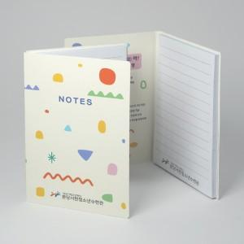

【상세/제작정보】 | 표지 풀칼라인쇄 / 내지 먹1도인쇄

【인쇄/포장옵션】 | 풀칼라 / OPP(비닐)

【공급단가】 | 수량 | 1,000~ | 2,000~ | 3,000~ | 5,000~ | 10,000~
*VAT별도 | 20매 | 650원 | 630원 | 610원 | 580원 | 560원
 | 30매 | 810원 | 780원 | 750원 | 720원 | 690원
 | 50매 | 980원 | 940원 | 910원 | 870원 | 840원
 | 100매 | 1,890원 | 1,820원 | 1,750원 | 1,680원 | 1,620원

【상품 URL】 | http://www.easy1.co.kr/src/goods_detail.php?gdno=24452

